Worksheet
視能訓練士 | 2017 | 人体の構造と機能及び心身の発達・加齢 |  | 2017_co_17_pm001
 |  | 脳神経と脳幹から出る部位の組合せで正しいのはどれか。
 |  | 1 | 動眼神経 -- 大脳
 |  | 2 | 滑車神経 -- 間脳
 |  | 3 | 三叉神経 -- 中脳
 |  | 4 | 外転神経 -- 橋 | 正解
 |  | 5 | 顔面神経 -- 延髄
視能訓練士 | 2017 | 視覚機能の基礎と検査機器（眼解剖） |  | 2017_co_17_pm002
 |  | 最も硝子体側にあるのはどれか。
 |  | 1 | 網膜神経線維層
 |  | 2 | 錐体細胞
 |  | 3 | 内顆粒層
 |  | 4 | 内境界膜 | 正解
 |  | 5 | 内網状層
視能訓練士 | 2017 | 人体の構造と機能及び心身の発達・加齢 |  | 2017_co_17_pm003
 |  | ミトコンドリア病はどれか。2つ選べ。
 |  | 1 | Basedow病
 |  | 2 | 先天色覚異常
 |  | 3 | Sj&ouml;gren症候群
 |  | 4 | Kearns-Sayre症候群 | 正解
 |  | 5 | Leber遺伝性視神経症 | 正解
視能訓練士 | 2017 | 眼科薬理学 |  | 2017_co_17_pm004
 |  | 副交感神経遮断薬はどれか。2つ選べ。
 |  | 1 | アセチルコリン塩化物
 |  | 2 | アトロピン硫酸塩 | 正解
 |  | 3 | エドロホニウム塩化物
 |  | 4 | シクロペントラート塩酸塩 | 正解
 |  | 5 | ピロカルピン塩酸塩
視能訓練士 | 2017 | 人体の構造と機能及び心身の発達・加齢 |  | 2017_co_17_pm005
 |  | 動脈硬化症の進行度を判定する部位はどれか。
 |  | 1 | 角膜
 |  | 2 | 前房
 |  | 3 | 水晶体
 |  | 4 | 硝子体
 |  | 5 | 網膜 | 正解
視能訓練士 | 2017 | 人体の構造と機能及び心身の発達・加齢 |  | 2017_co_17_pm006
 |  | 眼瞼の知覚神経はどれか。
 |  | 1 | 動眼神経
 |  | 2 | 滑車神経
 |  | 3 | 三叉神経 | 正解
 |  | 4 | 外転神経
 |  | 5 | 顔面神経
視能訓練士 | 2017 | 人体の構造と機能及び心身の発達・加齢 |  | 2017_co_17_pm007
 |  | 外側膝状体が存在するのはどれか。
 |  | 1 | 橋
 |  | 2 | 間脳 | 正解
 |  | 3 | 小脳
 |  | 4 | 大脳
 |  | 5 | 中脳
視能訓練士 | 2017 | 視覚機能の基礎と検査機器（眼解剖） |  | 2017_co_17_pm008
 |  | 房水について誤っているのはどれか。
 |  | 1 | 透明である。
 |  | 2 | 蛋白質に富む。 | 正解
 |  | 3 | 瞳孔領を通る。
 |  | 4 | 毛様体で産生される。
 |  | 5 | 線維柱帯から流出する。
視能訓練士 | 2017 | ロービジョン |  | 2017_co_17_pm009
 |  | 非光学的視覚補助具はどれか。
 |  | 1 | 単眼鏡
 |  | 2 | 遮光眼鏡
 |  | 3 | 拡大読書器
 |  | 4 | タイポスコープ | 正解
 |  | 5 | ハイパワープラスレンズ眼鏡
視能訓練士 | 2017 | 保健医療福祉と視能障害のリハビリテーションの理念 |  | 2017_co_17_pm010
 |  | チーム医療について適切でないのはどれか。
 |  | 1 | 多種多様なスタッフが互いに連携・補完し合い、患者に医療を提供することである。
 |  | 2 | 推進するためには、各医療スタッフの専門性の向上が必要である。
 |  | 3 | 推進すると、各医療スタッフの役割は小さくなる。 | 正解
 |  | 4 | 医療安全の向上がもたらされる。
 |  | 5 | 視能訓練士も一員である。
視能訓練士 | 2017 | 両眼視機能と眼球運動 |  | 2017_co_17_pm011
 |  | AC/A比に影響を与えないのはどれか。
 |  | 1 | トロピカミド
 |  | 2 | アトロピン硫酸塩
 |  | 3 | ジスチグミン臭化物
 |  | 4 | ピロカルピン塩酸塩
 |  | 5 | チモロールマレイン酸塩 | 正解
視能訓練士 | 2017 | 眼疾病学 |  | 2017_co_17_pm012
 |  | 強度近視の合併症はどれか。
 |  | 1 | 内斜視 | 正解
 |  | 2 | 眼瞼下垂
 |  | 3 | 瞳孔不同
 |  | 4 | 輻湊不全
 |  | 5 | 上斜筋麻痺
視能訓練士 | 2017 | 視覚生理学の基礎 |  | 2017_co_17_pm013
 |  | 青色光の波長［nm］はどれか。
 |  | 1 | 100～150
 |  | 2 | 200～350
 |  | 3 | 380～500 | 正解
 |  | 4 | 600～780
 |  | 5 | 800～1,000
視能訓練士 | 2017 | 視覚生理学の基礎 |  | 2017_co_17_pm014
 |  | 暗所視について正しいのはどれか。
 |  | 1 | 色弁別能は高い。
 |  | 2 | 錐体細胞が働く。
 |  | 3 | 屈折は遠視化する。
 |  | 4 | 空間周波数特性は高い。
 |  | 5 | 分光視感度ピークは510nmである。 | 正解
視能訓練士 | 2017 | 生理光学 |  | 2017_co_17_pm015
 |  | 散瞳薬点眼後に遠方、近方ともに見えにくさを訴えた。 この訴えに関係しているのはどれか。
 |  | 1 | 回折の増加
 |  | 2 | 色収差の増加
 |  | 3 | 球面収差の増加 | 正解
 |  | 4 | 網膜照度の低下
 |  | 5 | Purkinje移動
視能訓練士 | 2017 | 眼科検査学 |  | 2017_co_17_pm016
 |  | 疾患と検査の組合せで適切でないのはどれか。
 |  | 1 | 緑内障 -- 徹照法 | 正解
 |  | 2 | 黄斑円孔 -- OCT
 |  | 3 | 視神経炎 -- VEP
 |  | 4 | 糖尿病網膜症 -- 蛍光眼底造影
 |  | 5 | 網膜色素変性 -- ERG
視能訓練士 | 2017 | 生理光学 |  | 2017_co_17_pm017
 |  | レンズ前方50cmに物体がある。レンズの屈折力は＋5.0Dである。 物体から出た光線がレンズ後方に集光する位置［cm］に最も近いのはどれか。
 |  | 1 | 10
 |  | 2 | 20
 |  | 3 | 33 | 正解
 |  | 4 | 50
 |  | 5 | 100
視能訓練士 | 2017 | 視覚機能の基礎と検査機器（眼解剖） |  | 2017_co_17_pm018
 |  | 角膜の屈折率に最も近いのはどれか。
 |  | 1 | 1.25
 |  | 2 | 1.33
 |  | 3 | 1.38 | 正解
 |  | 4 | 1.41
 |  | 5 | 1.5
視能訓練士 | 2017 | 生理光学 |  | 2017_co_17_pm019
 |  | ＋4.0Dのレンズの中心から0.5cm下方に視線を向けるとき、垂直方向に生じるプリズム効果［⊿］はどれか。
 |  | 1 | 0
 |  | 2 | 2 | 正解
 |  | 3 | 4
 |  | 4 | 6
 |  | 5 | 8
視能訓練士 | 2017 | 視覚生理学の基礎 |  | 2017_co_17_pm020
 |  | 色覚検査でないのはどれか。
 |  | 1 | パネルD-15
 |  | 2 | SPP-2テスト
 |  | 3 | Hess赤緑試験 | 正解
 |  | 4 | 100ヒューテスト
 |  | 5 | アノマロスコープ
視能訓練士 | 2017 | 視覚機能の基礎と検査機器（眼解剖） |  | 2017_co_17_pm021
 |  | 下斜筋について正しいのはどれか。
 |  | 1 | 外転作用を有する。 | 正解
 |  | 2 | 滑車神経支配である。
 |  | 3 | 外眼筋の中で最も長い。
 |  | 4 | 内方回旋作用を有する。
 |  | 5 | 内直筋付着部より約10mm後方に付着する。
視能訓練士 | 2017 | 眼科検査学 |  | 2017_co_17_pm022
 |  | 65歳の男性。急激な頭痛と霧視のため眼科を受診した。右眼に充血がみられる。 この患者にまず行うべき検査はどれか。
 |  | 1 | 眼圧 | 正解
 |  | 2 | 眼底
 |  | 3 | 屈折
 |  | 4 | 視野
 |  | 5 | 調節
視能訓練士 | 2017 | 保健医療福祉と視能障害のリハビリテーションの理念 |  | 2017_co_17_pm023
 |  | 報告が必要なアクシデントはどれか。2つ選べ。
 |  | 1 | 検眼レンズを破損した。
 |  | 2 | 患者の名前を読み間違えた。
 |  | 3 | 点眼する左右眼を間違えた。 | 正解
 |  | 4 | 検査時に患者が転倒し骨折した。 | 正解
 |  | 5 | 診察券と診療録の不一致に気付き検査前に訂正した。
視能訓練士 | 2017 | 視覚生理学の基礎 |  | 2017_co_17_pm024
 |  | 乳児の視力検査で用いる視標はどれか。
 |  | 1 | 絵
 |  | 2 | 縞 | 正解
 |  | 3 | 字づまり
 |  | 4 | 字ひとつ
 |  | 5 | 森実式ドットカード
視能訓練士 | 2017 | 視覚生理学の基礎 |  | 2017_co_17_pm025
 |  | ETDRSチャートの検査距離［m］はどれか。
 |  | 1 | 2
 |  | 2 | 3
 |  | 3 | 4 | 正解
 |  | 4 | 5
 |  | 5 | 6
視能訓練士 | 2017 | 視覚生理学の基礎 |  | 2017_co_17_pm026
 |  | 視力検査について正しいのはどれか。
 |  | 1 | 2歳児に並列視力表を用いる。
 |  | 2 | EOGは他覚的視力検査法である。
 |  | 3 | 遠見の視力検査は2mの距離で行う。
 |  | 4 | 2点を識別できる閾値は最小分離閾値である。 | 正解
 |  | 5 | 森実式ドットカードは遠見の視力検査法である。
視能訓練士 | 2017 | 眼科検査学 |  | 2017_co_17_pm027
 |  | 固視検査に利用しないのはどれか。
 |  | 1 | 角膜反射
 |  | 2 | visuscope
 |  | 3 | 眼底カメラ
 |  | 4 | Amslerチャート | 正解
 |  | 5 | Haidinger brushes
視能訓練士 | 2017 | 両眼視機能と眼球運動 |  | 2017_co_17_pm028
 |  | 確定診断のためにgradient法が必要な疾患はどれか。
 |  | 1 | 急性内斜視
 |  | 2 | 周期内斜視
 |  | 3 | 感覚性内斜視
 |  | 4 | 部分調節性内斜視
 |  | 5 | 非屈折性調節性内斜視 | 正解
視能訓練士 | 2017 | 視覚生理学の基礎 |  | 2017_co_17_pm029
 |  | 視野と疾患の組合せで正しいのはどれか。
 |  | 1 | 水平半盲 -- 網膜色素変性
 |  | 2 | 中心暗点 -- 早期緑内障
 |  | 3 | Seidel暗点 -- 虚血性視神経症
 |  | 4 | 両耳側半盲 -- 下垂体腺腫 | 正解
 |  | 5 | 求心性視野狭窄 -- 視神経炎
視能訓練士 | 2017 | 斜視【斜視検査】 |  | 2017_co_17_pm030
 |  | 左眼外斜視に対する、右眼に横、左眼に縦の残像検査で正しいのはどれか。
 |  | 1 | 陰性残像検査では光が白く見える。
 |  | 2 | 左眼にHaidinger brushesを見せる。
 |  | 3 | 横線しか見えない場合は左眼の抑制である。 | 正解
 |  | 4 | 正常対応であれば縦線は中央より左側に見える。
 |  | 5 | 右眼の中心窩と左眼の道づれ領とで対応関係をみている。
視能訓練士 | 2017 | 斜視【斜視検査】 |  | 2017_co_17_pm031
 |  | 両眼視機能検査で両眼分離が最も強いのはどれか。
 |  | 1 | 位相差ハプロスコープ検査
 |  | 2 | 大型弱視鏡検査
 |  | 3 | 残像検査 | 正解
 |  | 4 | Bagolini線条検査
 |  | 5 | Worth 4灯試験
視能訓練士 | 2017 | 斜視【斜視検査】 |  | 2017_co_17_pm032
 |  | Hirschberg試験で右眼の反射が鼻側の瞳孔縁やや下方にあった。 考えられるのはどれか。2つ選べ。
 |  | 1 | 右眼外上斜視 | 正解
 |  | 2 | 右眼内下斜視
 |  | 3 | 右眼内上斜視
 |  | 4 | 左眼外下斜視 | 正解
 |  | 5 | 左眼外上斜視
視能訓練士 | 2017 | 斜視【斜視検査】 |  | 2017_co_17_pm033
 |  | 異常頭位と原因の組合せで誤っているのはどれか。
 |  | 1 | 顎上げ -- 甲状腺眼症
 |  | 2 | 顎上げ -- V型外斜視
 |  | 3 | 顎下げ -- A型内斜視 | 正解
 |  | 4 | 顔回し -- 外転神経麻痺
 |  | 5 | 頭部傾斜 -- 上斜筋麻痺
視能訓練士 | 2017 | 両眼視機能と眼球運動 |  | 2017_co_17_pm034
 |  | 右眼下直筋の間接はりあい筋が最大の上下偏位を示す作用方向はどれか。
 |  | 1 | 右上 | 正解
 |  | 2 | 右下
 |  | 3 | 下
 |  | 4 | 左下
 |  | 5 | 左上
視能訓練士 | 2017 | 眼科検査学 |  | 2017_co_17_pm035
 |  | スペキュラーマイクロスコープで測定できるのはどれか。
 |  | 1 | 角膜形状
 |  | 2 | 強主径線
 |  | 3 | 前房深度
 |  | 4 | 角膜実質含水量
 |  | 5 | 角膜内皮細胞密度 | 正解
視能訓練士 | 2017 | 眼科検査学 |  | 2017_co_17_pm036
 |  | 視神経乳頭の浮腫を定量できるのはどれか。2つ選べ。
 |  | 1 | Goldmann視野計
 |  | 2 | 三田式万能計測器
 |  | 3 | プリズムバー
 |  | 4 | 直像鏡 | 正解
 |  | 5 | OCT | 正解
視能訓練士 | 2017 | 眼疾病学 |  | 2017_co_17_pm037
 |  | 緑内障について正しいのはどれか。2つ選べ。
 |  | 1 | 眼圧は正常範囲内でも発症する。 | 正解
 |  | 2 | 高眼圧は危険因子である。 | 正解
 |  | 3 | 視細胞が障害される。
 |  | 4 | スペキュラーマイクロスコープが診断に有用である。
 |  | 5 | EOGで異常を呈する。
視能訓練士 | 2017 | 眼科検査学 |  | 2017_co_17_pm038
 |  | インドシアニングリーン蛍光眼底造影検査について正しいのはどれか。
 |  | 1 | 定量的な検査である。
 |  | 2 | 非侵襲的な検査である。
 |  | 3 | 主に房水循環を評価する。
 |  | 4 | 脈絡膜新生血管の診断に有用である。 | 正解
 |  | 5 | 造影剤の静注は視能訓練士が行うことができる。
視能訓練士 | 2017 | 視覚生理学の基礎 |  | 2017_co_17_pm039
 |  | 先天停止性夜盲のフラッシュERGの所見で正しいのはどれか。
 |  | 1 | 正常波形
 |  | 2 | 全波形消失
 |  | 3 | a波の減弱
 |  | 4 | b波の減弱 | 正解
 |  | 5 | c波の消失
視能訓練士 | 2017 | 眼疾病学 |  | 2017_co_17_pm040
 |  | 感染するのはどれか。2つ選べ。
 |  | 1 | 咽頭結膜熱 | 正解
 |  | 2 | 急性霰粒腫
 |  | 3 | 急性出血性結膜炎 | 正解
 |  | 4 | 急性涙&#22218;炎
 |  | 5 | 麦粒腫
視能訓練士 | 2017 | 眼科薬理学 |  | 2017_co_17_pm041
 |  | 薬剤と副作用の組合せで正しいのはどれか。
 |  | 1 | インターフェロン -- 外斜視
 |  | 2 | エタンブトール -- 輪状暗点
 |  | 3 | フェノチアジン -- 白内障
 |  | 4 | 副腎皮質ステロイド -- 眼圧低下
 |  | 5 | ベンザルコニウム塩化物 -- 角膜障害 | 正解
視能訓練士 | 2017 | 視覚機能の基礎と検査機器（眼解剖） |  | 2017_co_17_pm042
 |  | 鼻涙管に至る涙液の排出路の順序で正しいのはどれか。
 |  | 1 | 涙点 -- 涙&#22218; -- 涙小管 -- 総涙小管 -- 鼻涙管
 |  | 2 | 涙点 -- 涙小管 -- 総涙小管 -- 涙&#22218; -- 鼻涙管 | 正解
 |  | 3 | 涙点 -- 涙小管 -- 涙&#22218; -- 総涙小管 -- 鼻涙管
 |  | 4 | 涙点 -- 総涙小管 -- 涙&#22218; -- 涙小管 -- 鼻涙管
 |  | 5 | 涙点 -- 総涙小管 -- 涙小管 -- 涙&#22218; -- 鼻涙管
視能訓練士 | 2017 | 眼疾病学 |  | 2017_co_17_pm043
 |  | 角膜障害の原因とならないのはどれか。
 |  | 1 | 帯状疱疹
 |  | 2 | 副鼻腔炎 | 正解
 |  | 3 | 咽頭結膜熱
 |  | 4 | 春季カタル
 |  | 5 | 顔面神経麻痺
視能訓練士 | 2017 | 斜視【斜視治療】 |  | 2017_co_17_pm044
 |  | 上斜筋麻痺の患眼に対する手術手技で誤っているのはどれか。
 |  | 1 | 上斜筋縫縮
 |  | 2 | 上直筋後転
 |  | 3 | 下斜筋後転
 |  | 4 | 下直筋後転 | 正解
 |  | 5 | 下斜筋前方移動
視能訓練士 | 2017 | 眼疾病学 |  | 2017_co_17_pm045（不備問題採点除外）
 |  | Vogt - 小柳 - 原田病について正しいのはどれか。2つ選べ。
 |  | 1 | 片眼性である。 | 正解
 |  | 2 | 前房蓄膿を伴う。
 |  | 3 | 網膜&#21085;離を伴う。
 |  | 4 | 豚脂様角膜後面沈着物がある。
 |  | 5 | 脈絡膜に対する自己免疫反応である。
視能訓練士 | 2017 | 眼疾病学 |  | 2017_co_17_pm046
 |  | 視神経炎の原因とならないのはどれか。
 |  | 1 | 梅毒
 |  | 2 | 多発性硬化症
 |  | 3 | サルコイドーシス
 |  | 4 | ビタミンB<sub>6</sub>欠乏 | 正解
 |  | 5 | 抗アクアポリン4抗体陽性
視能訓練士 | 2017 | 眼疾病学 |  | 2017_co_17_pm047
 |  | 散瞳がみられるのはどれか。2つ選べ。
 |  | 1 | Adie症候群 | 正解
 |  | 2 | Horner症候群
 |  | 3 | ピロカルピン塩酸塩点眼
 |  | 4 | 動眼神経麻痺 | 正解
 |  | 5 | 有機リン中毒
視能訓練士 | 2017 | 眼疾病学 |  | 2017_co_17_pm048
 |  | 身体表現性障害〈心因性視能障害〉で正しいのはどれか。
 |  | 1 | 男児に多い。
 |  | 2 | 視野は正常である。
 |  | 3 | 就学前の小児に多い。
 |  | 4 | 調節麻痺薬の点眼後に視力が改善する。
 |  | 5 | レンズ打ち消し法〈レンズ中和法〉で視力が改善する。 | 正解
視能訓練士 | 2017 | 眼疾病学 |  | 2017_co_17_pm049
 |  | 関節リウマチに合併しやすい眼疾患はどれか。
 |  | 1 | 緑内障
 |  | 2 | 眼瞼下垂
 |  | 3 | 網膜&#21085;離
 |  | 4 | 水晶体脱臼
 |  | 5 | ドライアイ | 正解
視能訓練士 | 2017 | ロービジョン |  | 2017_co_17_pm050
 |  | ロービジョンケアで正しいのはどれか。2つ選べ。
 |  | 1 | 遮閉訓練を行う。
 |  | 2 | 抑制除去訓練を行う。
 |  | 3 | 失明告知後に開始する。
 |  | 4 | 光学的視覚補助具を処方する。 | 正解
 |  | 5 | QOL〈quality of life〉向上を目標とする。 | 正解
視能訓練士 | 2017 | 眼疾病学 |  | 2017_co_17_pm051
 |  | 緑内障の視野異常はどれか。
 |  | 1 | 楔状欠損
 |  | 2 | 同名半盲
 |  | 3 | 鼻側階段 | 正解
 |  | 4 | 輪状暗点
 |  | 5 | ラケット状暗点
視能訓練士 | 2017 | 両眼視機能と眼球運動 |  | 2017_co_17_pm052
 |  | 眼位の定義で誤っているのはどれか。
 |  | 1 | 共同性斜視ではむき眼位で斜視角が変わる。 | 正解
 |  | 2 | 間欠性外斜視では外斜位と外斜視の両方の状態がある。
 |  | 3 | 正位では両眼視眼位、融像除去眼位ともに正常である。
 |  | 4 | 斜視では両眼視眼位、融像除去眼位ともに偏位している。
 |  | 5 | 斜位では両眼視眼位は正常であるが融像除去眼位が偏位する。
視能訓練士 | 2017 | 人体の構造と機能及び心身の発達・加齢 |  | 2017_co_17_pm053
 |  | 反対側の神経核に支配されているのはどれか。2つ選べ。
 |  | 1 | 上直筋 | 正解
 |  | 2 | 下直筋
 |  | 3 | 上斜筋 | 正解
 |  | 4 | 下斜筋
 |  | 5 | 内直筋
視能訓練士 | 2017 | 斜視【各型】 |  | 2017_co_17_pm054
 |  | 病態と所見の組合せで正しいのはどれか。
 |  | 1 | 上斜筋麻痺 -- 内方回旋斜視
 |  | 2 | MLF症候群 -- 内斜視
 |  | 3 | 外転神経麻痺 -- 外斜視
 |  | 4 | 動眼神経麻痺 -- 眼瞼下垂 | 正解
 |  | 5 | Duane症候群&#x2160;型 -- 外斜視
視能訓練士 | 2017 | 弱視 |  | 2017_co_17_pm055
 |  | 斜視弱視にみられないのはどれか。
 |  | 1 | 固視異常
 |  | 2 | 側方抑制の減少
 |  | 3 | 立体視機能の異常
 |  | 4 | パターンVEPの異常
 |  | 5 | 限界フリッカ値の低下 | 正解
視能訓練士 | 2017 | 斜視【斜視治療】 |  | 2017_co_17_pm056
 |  | 網膜異常対応矯正訓練に用いられるのはどれか。
 |  | 1 | 患眼遮閉
 |  | 2 | 健眼遮閉
 |  | 3 | 交代遮閉 | 正解
 |  | 4 | 部分遮閉
 |  | 5 | 不完全遮閉
視能訓練士 | 2017 | 斜視【斜視治療】 |  | 2017_co_17_pm057
 |  | 抑制除去訓練に用いられるのはどれか。2つ選べ。
 |  | 1 | 赤フィルタ | 正解
 |  | 2 | オイチスコープ
 |  | 3 | 絆創膏型遮閉具 | 正解
 |  | 4 | Bagolini線条レンズ
 |  | 5 | Bagolini赤フィルタバー
視能訓練士 | 2017 | 斜視【斜視検査】 |  | 2017_co_17_pm058
 |  | 左上直筋麻痺において、複像間距離が最大になるのはどれか。
 |  | 1 | 右への顔回しと顎上げ
 |  | 2 | 左への顔回しと顎下げ
 |  | 3 | 右への顔回しと左頭部傾斜 | 正解
 |  | 4 | 左への顔回しと右頭部傾斜
 |  | 5 | 左への顔回しと左頭部傾斜
視能訓練士 | 2017 | ロービジョン |  | 2017_co_17_pm059
 |  | ロービジョンケアにおいて視能訓練士の役割でないのはどれか。
 |  | 1 | 残存視機能の評価
 |  | 2 | 治療の予後の説明 | 正解
 |  | 3 | ニーズの聴き取り
 |  | 4 | 福祉サービス情報の提供
 |  | 5 | 非光学的視覚補助具の紹介
視能訓練士 | 2017 | 斜視【斜視治療】 |  | 2017_co_17_pm060
 |  | 斜視手術が適応となるのはどれか。2つ選べ。
 |  | 1 | 開散麻痺 | 正解
 |  | 2 | &#947;角異常
 |  | 3 | 斜位近視 | 正解
 |  | 4 | 潜伏遠視
 |  | 5 | 潜伏眼振
視能訓練士 | 2017 | 斜視【斜視治療】 |  | 2017_co_17_pm061
 |  | 斜視手術中の合併症はどれか。2つ選べ。
 |  | 1 | 強膜穿孔 | 正解
 |  | 2 | 筋の喪失 | 正解
 |  | 3 | 結膜&#22218;腫
 |  | 4 | 結膜瘢痕
 |  | 5 | 結膜肉芽腫
視能訓練士 | 2017 | 斜視【斜視検査】 |  | 2017_co_17_pm062
 |  | 眼窩下壁骨折について誤っているのはどれか。
 |  | 1 | 上転障害をきたす。
 |  | 2 | CT検査が有用である。
 |  | 3 | 牽引試験は陽性である。
 |  | 4 | 検査距離によって斜視角が異なる。 | 正解
 |  | 5 | 術後の眼球運動訓練の対象となる。
視能訓練士 | 2017 | 眼疾病学 |  | 2017_co_17_pm063
 |  | 先天眼振の特徴はどれか。
 |  | 1 | 暗室で増強する。
 |  | 2 | 固視で減弱する。
 |  | 3 | 輻湊で減弱する。 | 正解
 |  | 4 | 片眼遮閉で増強する。
 |  | 5 | 外耳に冷水を注入すると出現する。
視能訓練士 | 2017 | 斜視【各型】 |  | 2017_co_17_pm064
 |  | 外転制限がみられるのはどれか。
 |  | 1 | 内直筋麻痺
 |  | 2 | MLF症候群
 |  | 3 | 間欠性外斜視
 |  | 4 | 動眼神経麻痺
 |  | 5 | Duane症候群&#x2162;型 | 正解
視能訓練士 | 2017 | 斜視【斜視検査】 |  | 2017_co_17_pm065
 |  | 顕性斜視と潜伏性斜視の違いを評価できる検査はどれか。
 |  | 1 | 交代遮閉試験
 |  | 2 | Hess赤緑試験
 |  | 3 | 大型弱視鏡検査
 |  | 4 | 遮閉-遮閉除去〈非遮閉〉試験 | 正解
 |  | 5 | プリズム遮閉試験
視能訓練士 | 2017 | 生理光学 |  | 2017_co_17_pm066
 |  | 8歳の男児。学校健診で視力障害を指摘されて来院した。視力は右0.6（1.2×－1.25D=cyl－0.50D10°）、左0.9（1.2×＋1.00D=cyl－1.50D180°）。両中間透光体および眼底に異常を認めない。 この症例の屈折について正しいのはどれか。
 |  | 1 | 右眼は近視性倒乱視である。
 |  | 2 | 右眼の等価球面値は－1.75Dである。
 |  | 3 | 左眼は混合乱視である。 | 正解
 |  | 4 | 左眼は弱視である。
 |  | 5 | 左眼の等価球面値は＋1.75Dである。
視能訓練士 | 2017 | 生理光学 |  | 2017_co_17_pm067
 |  | 22歳の男性。円錐角膜のため経過観察中である。眼鏡で生活していたが、右眼の見えにくさを訴えて来院した。矯正視力が右（0.4×－3.00D=cyl－4.00D40°）まで低下していたため、ハードコンタクトレンズ〈HCL〉が処方され、矯正視力は右（0.9×HCL）に改善した。 視力が改善した理由について最も考えられるのはどれか。
 |  | 1 | 視野の拡大
 |  | 2 | 透過率の変化
 |  | 3 | 涙液層の改善
 |  | 4 | 頂間距離の変化
 |  | 5 | 角膜不正乱視の矯正 | 正解
視能訓練士 | 2017 | 斜視【斜視検査】 |  | 2017_co_17_pm068
 |  | 12歳の女児。内斜視に対する手術を予定している。術前検査の写真を別に示す。 この検査について誤っているのはどれか。
 |  | 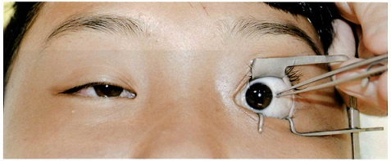
 |  | 1 | 内斜視角を測定している。 | 正解
 |  | 2 | 内直筋拘縮の有無を調べている。
 |  | 3 | 外転神経麻痺の有無を調べている。
 |  | 4 | 網膜異常対応の有無を調べている。
 |  | 5 | 局所麻酔下での手術が可能かどうかを調べている。
視能訓練士 | 2017 | 眼科検査学 |  | 2017_co_17_pm069
 |  | 30歳の男性。昨日転倒した後に急激な視力低下を自覚したため来院した。視力は右光覚弁、左1.2（矯正不能）。右眉毛部外側に転倒時にできた擦過傷がみられる。 まず行うべきなのはどれか。
 |  | 1 | 頭部CT | 正解
 |  | 2 | 眼圧検査
 |  | 3 | 蛍光眼底造影
 |  | 4 | 超音波Aモード
 |  | 5 | 動的量的視野検査
視能訓練士 | 2017 | 眼科検査学 |  | 2017_co_17_pm070
 |  | 50歳の男性。左眼の歪視を主訴に来院した。視力は右1.2（矯正不能）、左0.7（1.0×＋1.00D）。OCTの画像を別に示す。 考えられる疾患はどれか。
 |  | 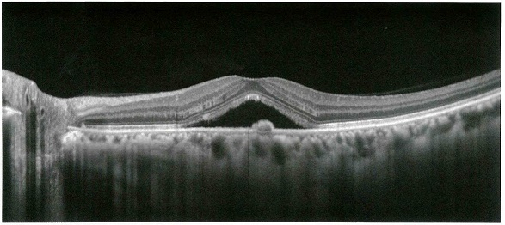
 |  | 1 | 黄斑円孔
 |  | 2 | 視神経炎
 |  | 3 | 錐体ジストロフィ
 |  | 4 | 中心性漿液性脈絡網膜症 | 正解
 |  | 5 | 緑内障
視能訓練士 | 2017 | 眼疾病学 |  | 2017_co_17_pm071
 |  | 70歳の女性。右眼の変視症を主訴に来院した。視力は右0.7（矯正不能）、左1.0（矯正不能）。眼底写真を別に示す。 この病態について正しいのはどれか。
 |  | 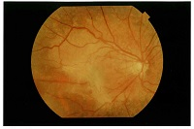
 |  | 1 | 黄斑円孔
 |  | 2 | 糖尿病網膜症
 |  | 3 | &#22218;胞様黄斑浮腫
 |  | 4 | 裂孔原性網膜&#21085;離
 |  | 5 | 網膜前膜〈黄斑前膜〉 | 正解
視能訓練士 | 2017 | 眼科検査学 |  | 2017_co_17_pm072
 |  | 56歳の男性。眼底写真を別に示す。 この眼底写真から読み取れる所見はどれか。
 |  | 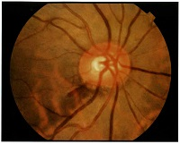
 |  | 1 | 乳頭浮腫
 |  | 2 | 乳頭出血 | 正解
 |  | 3 | 斑状出血
 |  | 4 | 網膜血管の拡張蛇行
 |  | 5 | 乳頭陥凹の求心性拡大
視能訓練士 | 2017 | 斜視【斜視検査】 |  | 2017_co_17_pm073
 |  | 46歳の女性。数か月前からの複視を主訴に来院した。過去に甲状腺機能亢進症の加療歴がある。視力は右1.2（矯正不能）、左1.0（1.2×－0.50D）。MRI眼窩冠状断のT1強調像と脂肪抑制T2強調像を別に示す。 選択肢に示すHess赤緑試験の結果のうち、この患者のものはどれか。
 |  | 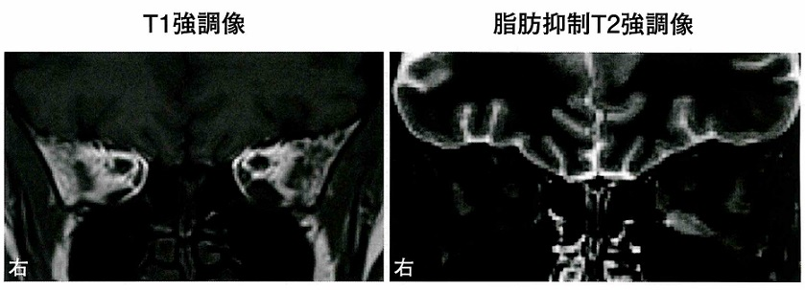
 |  | 1 | &#160;
 |  |  | 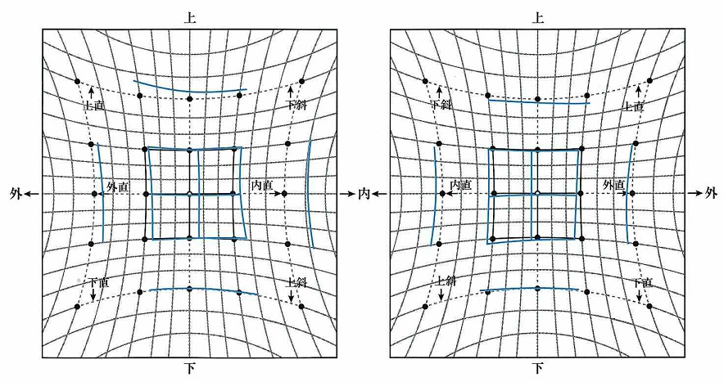
 |  | 2 | &#160;
 |  |  | 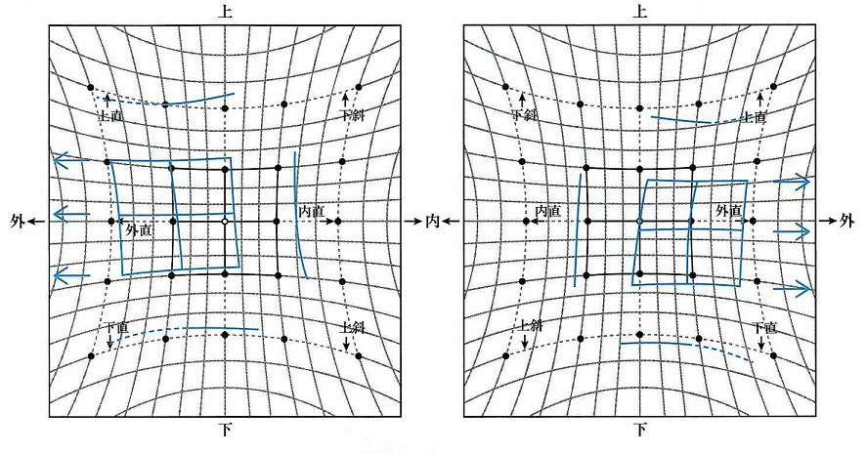
 |  | 3 | &#160;
 |  |  | 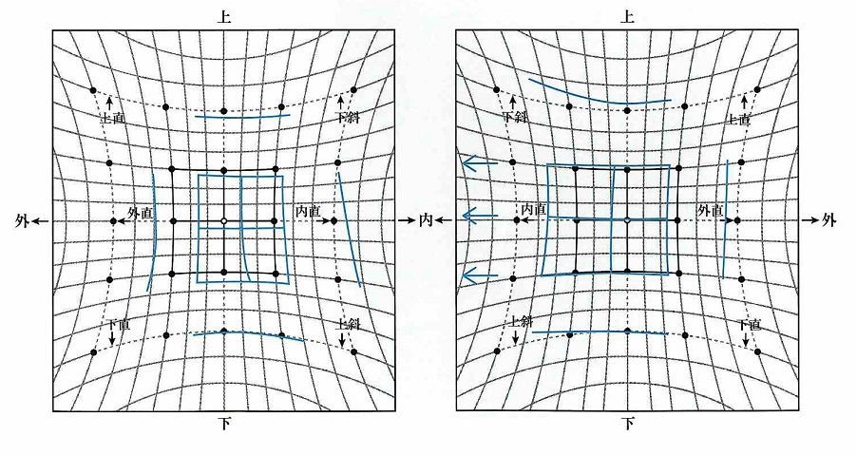
 |  | 4 | &#160;
 |  |  | 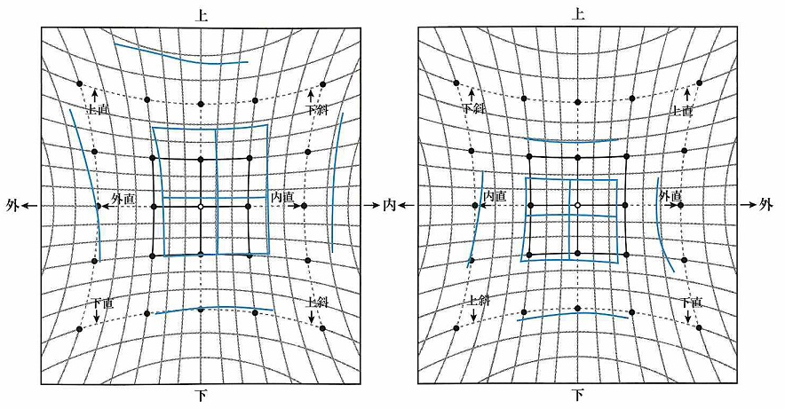
 |  | 5 | &#160; | 正解
 |  |  | 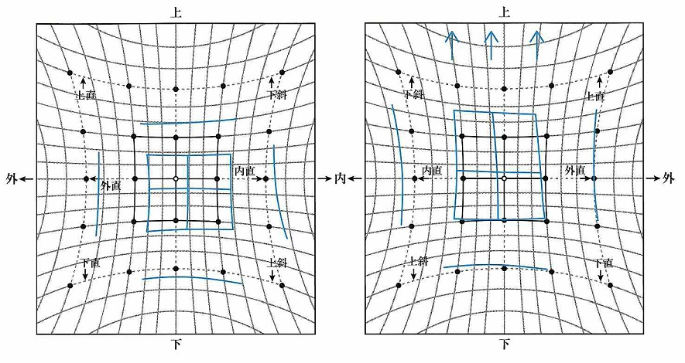
視能訓練士 | 2017 | 弱視 |  | 2017_co_17_pm074
 |  | 5歳の男児。弱視の疑いのために紹介されて来院した。初診時の検査では右0.9（1.0×＋0.75D=cyl－1.25D10°）、左0.2（0.2×＋4.50D=cyl－1.00D170°）。両中間透光体および眼底に異常はなかった。 この患児の弱視の病態を把握するために行う検査で有用でないのはどれか。
 |  | 1 | 固視検査
 |  | 2 | 大型弱視鏡検査 | 正解
 |  | 3 | 立体視機能検査
 |  | 4 | 遮閉-遮閉除去〈非遮閉〉試験
 |  | 5 | 調節麻痺薬点眼下での屈折検査
視能訓練士 | 2017 | 斜視【斜視治療】 |  | 2017_co_17_pm075
 |  | 8歳の男児。頭位異常を指摘されて来院した。正面視での視力は右0.7（0.9×－0.50D）、左0.8（矯正不能）。眼位は軽度の外斜位、眼球運動は正常である。眼振の図を別に示す。眼振は輻湊で改善されない。 頭位異常が改善するのはどれか。
 |  | 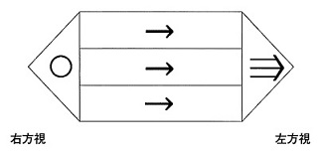
 |  | 1 | 右眼に基底外方プリズムを用いる。
 |  | 2 | 左眼に基底内方プリズムを用いる。
 |  | 3 | 両眼に基底外方プリズムを用いる。
 |  | 4 | 右眼に基底内方プリズム、左眼に基底外方プリズムを用いる。 | 正解
 |  | 5 | 右眼に基底外方プリズム、左眼に基底内方プリズムを用いる。

